Трикотаж
 |  |  |  | info@likadress.ru | К оплате: | 0.00 руб
 |  | Прайс-каталог | 8-800-250-95-37

 |  | производителя трикотажа LikaDress.ru |  | ул. Наговицыной-Икрянистовой, д. 6
 |  | 01.03.2024 13:49 |  | г. Иваново, Россия, 153002
Фотография | Артикул | Название | Ссылка на сайт | Размер | От 1 шт | Цена со скидкой от 1 шт | от 3000р | Цена со скидкой от 3000р | от 25000р | Цена со скидкой от 25000р | от 45000р | Цена со скидкой от 45000р | Заказ, шт | Сумма
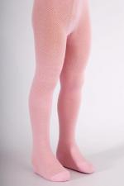 | 3484 | Колготки детские KT-103 Арт. 3484 | https://likadress.ru/catalog/detskie_kolgotki/~kolgotki_detskie_kt_103_3484 | 128-134 | 276.00 руб | Без скидки | 180.00 руб | Без скидки | 171.00 руб | Без скидки | 162.00 руб | Без скидки | 0 | 0.00 руб

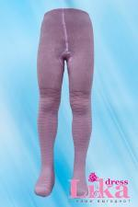 | 1058 | Колготки ажурные Арт. 1058 | https://likadress.ru/catalog/detskie_kolgotki/~kolgotki_azhurnye_1058 | 24 | 337.00 руб | Без скидки | 220.00 руб | Без скидки | 209.00 руб | Без скидки | 198.00 руб | Без скидки | 0 | 0.00 руб
 |  |  |  | 28 | 337.00 руб | Без скидки | 220.00 руб | Без скидки | 209.00 руб | Без скидки | 198.00 руб | Без скидки | 0 | 0.00 руб
 |  |  |  | 30 | 337.00 руб | Без скидки | 220.00 руб | Без скидки | 209.00 руб | Без скидки | 198.00 руб | Без скидки | 0 | 0.00 руб

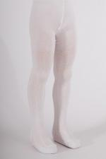 | 3482 | Колготки детские Арт. 3482 | https://likadress.ru/catalog/detskie_kolgotki/~kolgotki_detskie_3482 | 104-110 | 276.00 руб | Без скидки | 180.00 руб | Без скидки | 171.00 руб | Без скидки | 162.00 руб | Без скидки | 0 | 0.00 руб
 |  |  |  | 116-122 | 276.00 руб | Без скидки | 180.00 руб | Без скидки | 171.00 руб | Без скидки | 162.00 руб | Без скидки | 0 | 0.00 руб
 |  |  |  | 128-134 | 276.00 руб | Без скидки | 180.00 руб | Без скидки | 171.00 руб | Без скидки | 162.00 руб | Без скидки | 0 | 0.00 руб

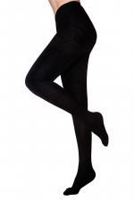 | 3486 | Колготки детские KT-302 Арт. 3486 | https://likadress.ru/catalog/detskie_kolgotki/~kolgotki_detskie_kt_302_3486 | 116-122 | 276.00 руб | Без скидки | 180.00 руб | Без скидки | 171.00 руб | Без скидки | 162.00 руб | Без скидки | 0 | 0.00 руб

